スポンサー公告
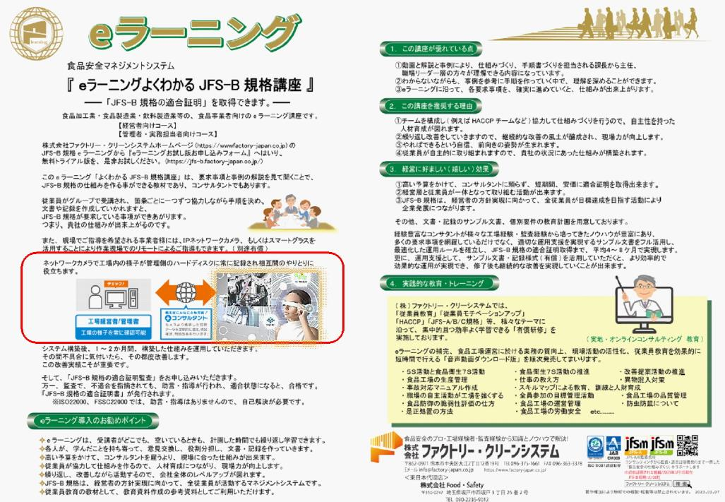

9 ノロウイルス関連情報

ノロウイルス指数平年同等 散発事故発生 |  |  |  |  |  |  |  | 出典:東京都感染症情報センター
 |  |  |  |  |  |  |  | （最近５年間の週値の比較）
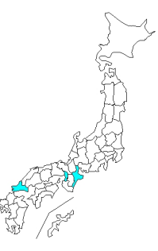
東京都は レベル 3 全国平均 (レベル3) 6.20

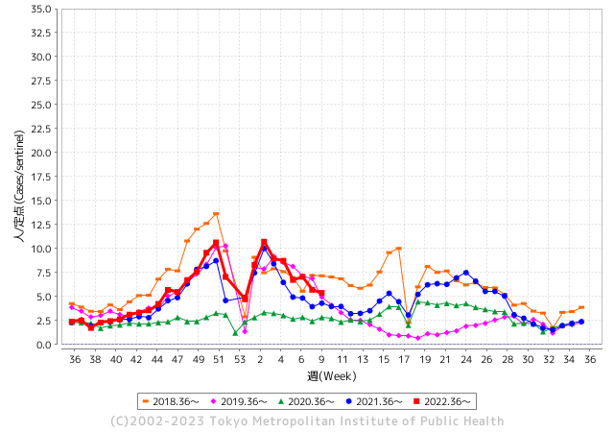
散発事故事例の報告例年より一ヵ月早い

 |  |  |  |  |  |  |  |  |  |  |  | レベル5

 |  |  |  |  |  |  |  |  |  |  |  | レベル4

 |  |  |  |  |  |  |  |  |  |  |  | レベル3

 |  |  |  |  |  |  |  |  |  |  |  | レベル2
GⅡ 8週 3例 |  |  |  |  | GⅡ 9週 0例 |  |  |  |  |  |  | レベル1
地方衛生研究所情報 |  |  | 傾向 |  | 出典：地方衛生研究所ネットワーク
★各地でノロウイルスが流行しています |  |  |  |  |  |  |  | http://idsc.tokyo-eiken.go.jp/diseases/gastro/gastro/
 |  |  |  | 流行警報 | 警戒警報
 | 2023-03-12 |  | 低散発 | 定点観測値 |  | ▲:減少 | 今週のニュース（Noroｖｉｒｕｓ） (3/6-3/12)
都道府県名 | 流行 ☆増加 ★減少☆★1つで約1ポイント |  |  | 2023/8週 | 2023/9週 | 対前週 | 大量発症事故（業種／内容） 今週 , 色抜き(先週) |  |  |  | ニュースソース | 日時
北海道 | ☆ |  |  | 3.02 | 3.37 | 0.35 | 市立函館保健所は９日、市内の保育所で園児と職員計３０人が嘔吐（おうと）や下痢などの症状を訴え、検便の結果、１人からノロウイルスを検出したと発表した。同保健所によると、１～９日にかけて発症。園児１人が入院したが既に退院し、他の園児や職員も全員、回復もしくは快方に向かっている。 |  |  |  | 北海道新聞 | 2023-03-09 | 北海道
 |  |  |  |  |  |  | 旭川市保健所は８日、市内の保育所で乳幼児と職員２８人が下痢や嘔吐（おうと）などの感染性胃腸炎とみられる症状を訴え、このうち便を検査した２人からノロウイルスが確認されたと発表した。２月２８日から３月７日に発症し、現在は全員が回復または快方に向かっている。 |  |  |  | 北海道新聞 | 2023-03-08
青森県 | - |  |  | 7.4 | 7.4 | 0.00 |  |  |  |  |  |  | 青森県
岩手県 | ☆ |  |  | 5.63 | 6 | 0.37 | 岩手県盛岡市内の高齢者施設で２月下旬からノロウイルスによる感染性胃腸炎が集団発生し、利用者２人が死亡しました。市は十分な手洗いなどの徹底を呼びかけています。 盛岡市保健所によりますと、市内の高齢者施設で２月２６日から３月３日までの間に利用者と職員あわせて４６人に嘔吐や下痢などの症状が確認され、このうち２人が死亡しました。 |  |  |  | 岩手めんこいテレビ | 2023-03-08 | 岩手県
宮城県 | ☆☆ |  |  | 7.1 | 8.95 | 1.85 |  |  |  |  |  |  | 宮城県
秋田県 | ★ |  |  | 4.76 | 4.21 | ▲ 0.55 |  |  |  |  |  |  | 秋田県
山形県 | ★★ |  |  | 9 | 6.86 | ▲ 2.14 |  |  |  |  |  |  | 山形県
福島県 | ★ |  |  | 6.9 | 5.92 | ▲ 0.98 |  |  |  |  |  |  | 福島県
茨城県 | ★ |  |  | 4.39 | 3.93 | ▲ 0.46 |  |  |  |  |  |  | 茨城県
栃木県 | ★★ |  |  | 6.06 | 4.38 | ▲ 1.68 | 栃木県は、2月27日から3月6日までに県北健康福祉センター管内の保育所で園児32人と職員1人が感染性胃腸炎を発症したと発表しました。 集団で嘔吐や下痢などの症状があったことから、6日、4人の検体を検査した結果、検体からノロウイルスが検出 |  |  |  | とちぎテレビ | 2023-03-07 | 栃木県
群馬県 | ★ |  |  | 6.55 | 5.6 | ▲ 0.95 |  |  |  |  |  |  | 群馬県
埼玉県 | ★ |  |  | 6.07 | 5.55 | ▲ 0.52 |  |  |  |  |  |  | 埼玉県
千葉県 | ★ |  |  | 5.52 | 4.59 | ▲ 0.93 |  |  |  |  |  |  | 千葉県
東京都 | ★ |  |  | 5.7 | 5.37 | ▲ 0.33 |  |  |  |  |  |  | 東京都
神奈川県 | ★ |  |  | 4.98 | 3.99 | ▲ 0.99 |  |  |  |  |  |  | 神奈川県
新潟県 | ★ |  |  | 6.2 | 5.38 | ▲ 0.82 |  |  |  |  |  |  | 新潟県
富山県 | ★ |  |  | 12.59 | 11.24 | ▲ 1.35 |  |  |  |  |  |  | 富山県
石川県 | ★★ |  |  | 9.28 | 7.69 | ▲ 1.59 |  |  |  |  |  |  | 石川県
福井県 | ★ |  |  | 4.26 | 3.83 | ▲ 0.43 |  |  |  |  |  |  | 福井県
山梨県 | ★★★ |  |  | 9.71 | 6.58 | ▲ 3.13 |  |  |  |  |  |  | 山梨県
長野県 | ★ |  |  | 8.57 | 8.21 | ▲ 0.36 | 大町保健所は北安曇郡内の旅館を食中毒の原因施設と断定し、当該施設の営業者に対し令和5年3月8日から令和5年3月10日まで、3日間の営業停止を命じました。患者は、2月23日夕食から2月24日夕食にかけて、当該施設で調理、提供したいずれかの食事を喫食した9グループ19名中の9グループ19名で、環境保全研究所及び関係自治体が行った検査により患者便及び調理従事者便からノロウイルスが検出されました。 |  |  |  | 長野県（健康福祉部） | 2023-03-08 | 長野県
岐阜県 | ☆ |  |  | 4.11 | 4.57 | 0.46 | 食中毒が発生したのは多治見市太平町の「小規模保育園ボコデコキッズ」で、2月24日、園から「保育園に通う複数の園児が嘔吐した」と東濃保健所に連絡がありました。 保健所によりますと、22日と23日、園内の調理施設で作られた給食を食べた園児と職員33人のうち園児14人に下痢や嘔吐の症状があり、3人からノロウイルスが検出されたということです。 |  |  |  | NHK | 2023-02-27 | 岐阜県
静岡県 | ★ |  |  | 7.3 | 6.08 | ▲ 1.22 | 三島市の社会福祉法人伊豆社会福祉事業会は１日、同市で経営する介護老人福祉施設玉澍園で、ノロウイルス感染症が集団発生したと発表した。 同施設によると、２月１９日から２８日まで、７６歳から１０９歳の入所者２８人、職員６人の計３４人が嘔吐（おうと）や下痢の症状を訴えた。うち入所者７人から簡易検査で、職員３人から病院の検査で、ノロウイルスが検出された。重症者はなく、全員快方に向かっているという。 |  |  |  | 静岡新聞 | 2023-03-02 | 静岡県
愛知県 | ☆ |  |  | 6.03 | 6.34 | 0.31 |  |  |  |  |  |  | 愛知県
三重県 | ★ |  |  | 5.07 | 4.29 | ▲ 0.78 |  |  |  |  |  |  | 三重県
滋賀県 | ★ |  |  | 5.42 | 4.33 | ▲ 1.09 | 滋賀県は4日、滋賀県高島市勝野の飲食店「綿庄食品店」の弁当や料理を食べた同市や大津市、京都府宇治市などの8～78歳の計15人が嘔吐（おうと）や下痢、発熱などを訴え、うち3人からノロウイルスが検出されたと発表した。県高島保健所は食中毒と断定し、同店を5日まで2日間の営業停止処分にした。 |  |  |  | 京都新聞 | 2023-03-04 | 滋賀県
京都府 | ☆ |  |  | 4.36 | 4.41 | 0.05 | 弁当食べた教職員ら12人が食中毒症状 ノロウイルス検出で営業停止処分 - GREE ニュース 京都府は5日、京都府京丹後市の飲食店「だいまるしょうゆ」が提供した弁当を食べた男女25～59歳の12...続きはこちら. |  |  |  | GREE ニュース | 2023-03-07 | 京都府
大阪府 | ★ |  |  | 5.75 | 5.71 | ▲ 0.04 |  |  |  |  |  |  | 大阪府
兵庫県 | ☆ |  |  | 8.1 | 8.95 | 0.85 | 兵庫県宝塚健康福祉事務所は１１日、宝塚市伊孑志３の飲食店「骨折り餃子貴月逆瀬川店」で４日に飲食した２３～３４歳の男女７人が、発熱や嘔吐などの症状を訴え、有症者と調理従事者からノロウイルスを検出したと発表した |  |  |  | 神戸新聞 | 2023-03-11 | 兵庫県
奈良県 | ☆ |  |  | 6.91 | 7.53 | 0.62 |  |  |  |  |  |  | 奈良県
和歌山県 | ☆ |  |  | 4.3 | 4.7 | 0.40 |  |  |  |  |  |  | 和歌山県
鳥取県 | ☆ |  |  | 8.47 | 9.42 | 0.95 | 米子保健所が３日、境港市東本町の栴檀（せんだん）保育園で感染性胃腸炎の集団発生があったと発表した。２月２７日以降、園児１４人、職員２人が嘔吐（おうと）や下痢などの症状を訴え、一部からノロウイル... |  |  |  | 山陰中央新報デジタル | 2023-03-04 | 鳥取県
島根県 | ★★ |  |  | 9 | 7.17 | ▲ 1.83 |  |  |  |  |  |  | 島根県
岡山県 | ★ |  |  | 4.81 | 4.48 | ▲ 0.33 |  |  |  |  |  |  | 岡山県
広島県 | ☆ |  |  | 6.31 | 6.53 | 0.22 | 兵庫県洲本健康福祉事務所は９日、南あわじ市松帆古津路のホテル「けひの海」で４日に食事をした３０〜７６歳の男女１５人に、下痢や嘔吐（おうと）などの症状が出たと発表した。同事務所は食中毒と断定し、同ホテルに１０日まで２日間の営業停止を命じた。 |  |  |  | 広島テレビ | 2023-02-26 | 広島県
山口県 | ★★ |  |  | 10.33 | 8.24 | ▲ 2.09 |  |  |  |  |  |  | 山口県
徳島県 | ☆ |  |  | 6.48 | 7.39 | 0.91 |  |  |  |  |  |  | 徳島県
香川県 | ★ |  |  | 7.75 | 7.61 | ▲ 0.14 |  |  |  |  |  |  | 香川県
愛媛県 | ★ |  |  | 13.86 | 13.78 | ▲ 0.08 |  |  |  |  |  |  | 愛媛県
高知県 | ☆ |  |  | 5.85 | 6.26 | 0.41 | 高知県土佐清水市の飲食店で食事をした２２人が吐き気や下痢などの症状を訴えました。 県はノロウイルスのよる食中毒と断定し、１１日から３日間の営業停止の処分にしました。 営業停止の処分を受けたのは、高知県土佐清水市の「結婚式場※みん※宝」です。県によりますと、この飲食店で調理された料理を食べた７１人のうち、２０代から６０代の男女２２人が吐き気やおう吐、それに下痢の症状を訴え、保健所が調べたところノロウイルスが検出 |  |  |  | NHK | 2023-03-11 | 高知県
福岡県 | ☆ |  |  | 5.65 | 6.69 | 1.04 |  |  |  |  |  |  | 福岡県
佐賀県 | ☆ |  |  | 3.65 | 4.52 | 0.87 |  |  |  |  |  |  | 佐賀県
長崎県 | ☆ |  |  | 3.45 | 3.84 | 0.39 | 長崎市は1日、同市琴海形上町の形上保育園で調理された給食を食べた園児と職員計26人が嘔吐（おうと）などを訴え、このうち7人の便からノロウイルスを検出したと発表した。市は給食が原因の食中毒と断定し、園の調理業務の一部を同日の1日間停止する処分を出した。 市生活衛生課によると、2月21日に煮物やあえ物、スープなどの給食を食べた園児24人と調理員2人が、同22～23日に相次いで嘔吐や下痢、腹痛などを発症。 |  |  |  | 長崎新聞 | 2023-03-02 | 長崎県
熊本県 | ☆ |  |  | 5.66 | 5.68 | 0.02 |  |  |  |  |  |  | 熊本県
大分県 | ★ |  |  | 12.42 | 11.67 | ▲ 0.75 | 大分県九重町のホテルでノロウイルスによる食中毒が発生し、食事をした4人が嘔吐などを発症していたことがわかりました。食中毒が発生したのは九重町の宿泊施設「ホテル大高原」です。県によりますと、3月2日、玖珠記念病院から「患者2人が下痢や嘔吐の症状で受診している」と県西部保健所に連絡がありました。 |  |  |  | 大分放送 | 2023-03-06 | 大分県
宮崎県 | ★★ |  |  | 12.14 | 10.53 | ▲ 1.61 | 延岡市の飲食店が製造した弁当でノロウイルスによる集団食中毒が発生しました。集団食中毒が発生したのは延岡市の飲食店「旬処くらもと」です。宮崎県によりますと今月7日に旬処くらもとで製造された弁当を食べた68人のうち63人がおう吐や下痢などの症状を訴えたということです。検査の結果、患者や飲食店従業員の便からノロウイルスが検出されました。 |  |  |  | TBS | 2023-03-11 | 宮崎県
鹿児島県 | ☆ |  |  | 8.54 | 8.8 | 0.26 |  |  |  |  |  |  | 鹿児島県
沖縄県 | ☆ |  |  | 1.56 | 1.66 | 0.10 |  |  |  |  |  |  | 沖縄県
全国 | ★ |  |  | 6.22 | 5.95 | ▲ 0.27
 |  |  |  |  |  |  |  |  |  |  | 5 | 4
 |  |  |  | 今週 |  |  | 管理レベル「3」
 |  | 先週に比べて全国平均は |  |  |  | 5.95 | ：先週より | ▲ 0.27
 |  | 東京都は |  |  |  | 5.37 | ：先週より | ▲ 0.33
 |  | 最高指数は |  |  | 愛媛県 | 13.78 | 全国で10.00を超える都道府県数は |  | 4ヶ所 | 増減 | ▲ 1

3 | 11月ー3月中 施設の所在市町村で流行・ 食中毒が複数件報告される 定点観測値が5.00～10.00 |  |  |  |  | 【情報共有】業界・地域のニュースを掲示して、注意を促す 【常設】（次亜塩素系消毒剤)、うがい薬(イソジン） 【行動】出勤時、休憩後、退社時に手洗いの指示と徹底 【体調管理】健康状態の聞き取り、対応記録 予防的検査の実施、健康保菌者への生活指導、待機指示 【訓練】嘔吐物処理の実施訓練 【お客様・パートナー】客、納品業者に体調不良者がある場合には日報に記録

9 衛生訓話
毎週 ひとつ 覚えていきましょう
今週のお題(健康チェックは必ず実施します)
↓ 職場の講師、先輩は以下のことを理解して わかり易く 指導しましょう ↓
なぜ健康チェック無しに食品製造や調理作業についたら駄目なの？
 | お腹が痛かったり、下痢している原因がＯ１５７やサルモネラ属菌だとしたら
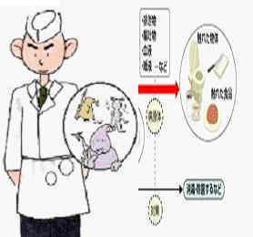
ちょっとした手洗いでは防げません
 |  | ★細菌やウィルスは伝染して人から人に移ります。下痢や腹痛の原 因がＯ１５７やサルモネラ菌だとしたら、貴方の同僚やお客様に病気 を移す可能性があります。伝染性の強い細菌やウィルスは、大変小さな大きさで、10-１００個程度の少量菌が体に入り込んで病気の原因となります。 ★トイレから戻り、1０－2０秒程度の手洗いでは、食中毒菌は洗い落 とせません。 ★忙しいから無理して仕事をした貴方の好意は、むしろ仇となって大 切なお客様やご自身の職場にダメージを与えます。 ★まず今日の体調を正確に確認し、いつもと違うときには、勇気を出 して報告します。休息する勇気は大切なことです。

体調不良者や健康保菌者は
調理に従事してはいけません!
 |  解 説 なんとトイレットペーパーを３６枚重ねないと大腸菌は通過してしまうそうです。 この事実は１９９１年に日本防菌防黴学会が発表したものです。 出典雑学！大腸菌は、トイレットペーパーを通過している。 ８枚どころか、３６枚重ねても大腸菌は通過してしまうようです。 お尻が濡れていたり、下痢の時が該当します。菌だけなら乾燥しているので通過しません。

9 新型コロナウイルス情報
地域人口当たりの感染率
・ ヨーロッパ 2.5/7億人 =36%
・ 北米 1.0/6億人 =17%
・ アジア 1.6/45億人 = 4%
・ 中南米 0.8/4億人 =20%
・ アフリカ他 0.7/16億人 = 5%
一連の新型コロナウイルスの感染状況から 感染源はアジア・アフリカに風土的に存在したウイルスで、歴史的に抗原接触が希薄であったヨーロッパ・南北アメリカ大陸で急速に感染拡大したと推察された。
 |  | 新規感染者数 150週目 |  |  |  | コロナは既にWITHの時代、今年の冬が付き合い方の結論か
 | 新型コロナの変異パターンは三つ「広東、日米豪」「武漢」「欧州」 |  |  |  |  |  |  |  | 感染ピークが見えなくなる時代が到来 低め安定
 | 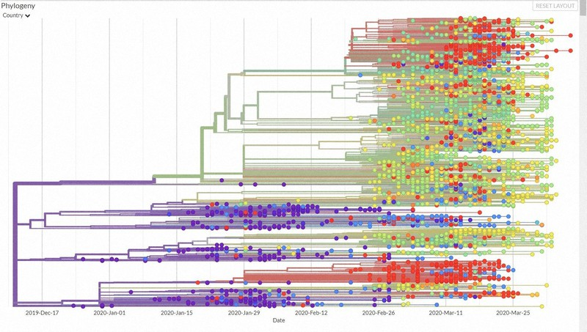
 |  | 今週の新型コロナ 新規感染者数 世界で66万人(対前週の増減 : 33万人減少)
*評価に値する政府のコロナ対策 第5回目ブースター接種の予定を明確にすべき時期!!
*世界は感染第6波リバウンドもピークインしている 今週は毎日9万人が新規感染状態。
 | 世界の新規感染者数: 66万人で感染持続 世界的にはコロナ感染は終息に向かい始めたといえる。 北半球は冬に向かいインフルエンザとの同時流行に警戒。
 | コロナ・ワクチン接種予定と内容 (元阿部首相と菅前首相の最大の功績)
 |  |  |  |  |  |  |  |  |  |  |  |  |  |  | >
世界の感染率は1.02% : 増減なし 65歳以上の高齢者に肺炎発症による重度化リスクが高い
)
 |  | Reported 3/10 22:20 (前週より66万人) 世界は感染 第五波は終息中、アジアでは一部拡大傾向
 |  | https://gisanddata.maps.arcgis.com/apps/opsdashboard/index.html#/bda7594740fd40299423467b48e9ecf6

世界の増加率が上昇
o BBX1・5
・ BQ1.1
 |  |  |  |  |  |  |  |  |  |  |  |  |  | 657,912
 |  |  | 現在の新型コロナウイルス感染者数 |  |  | 前週 | 患者数 | 対世界比% | 死者数 | 致死率 | 対前週増加率
 |  |  |  |  | Total | 675,952,043 | 676,609,955 | 100.0% | 6,881,955 | 1.02% | 0.1% | 前週からの増加数
 |  |  |  |  | 米国 | 103,645,674 | 103,804,263 | 15.3% | 1,123,836 | 1.08% | 0.2% |  | 657,912
 |  |  |  |  | カナダ | 4,609,458 | 4,617,095 | 0.7% | 51,720 | 1.12% | 0.2%
 |  |  |  |  | メキシコ | 7,459,860 | 7,483,444 | 1.1% | 333,188 | 4.45% | 0.3%
 |  |  |  |  | ブラジル | 37,081,209 | 37,085,675 | 5.5% | 699,310 | 1.89% | 0.0%
 |  |  |  | 感染制御地区 | ｱﾙｾﾞﾝﾁﾝ | 10,044,125 | 10,044,957 | 1.5% | 130,472 | 1.30% | 0.0% | 南米の感染は終息
 |  |  |  |  | チリ | 5,177,770 | 5,192,286 | 0.8% | 64,273 | 1.24% | 0.3%
 |  |  |  |  | 南アフリカ | 4,064,889 | 4,067,067 | 0.6% | 102,595 | 2.52% | 0.1%
 |  |  |  |  | トルコ | 17,042,722 | 17,042,722 | 2.5% | 101,492 | 0.60% | 0.0%
 |  |  |  |  | イラン | 7,569,483 | 7,572,311 | 1.1% | 144,933 | 1.91% | 0.0% | 南部アフリカ・インド・中東では感染終息
 |  |  |  |  | インド | 44,688,722 | 44,690,738 | 6.6% | 530,779 | 1.19% | 0.0%
 |  |  |  |  | パキスタン | 1,577,072 | 1,577,411 | 0.2% | 30,644 | 1.94% | 0.0%
 |  |  |  |  | ロシア | 22,016,406 | 22,086,064 | 3.3% | 388,521 | 1.76% | 0.3% | ヨーロッパの感染も終息
 |  |  |  |  | スペイン | 13,770,429 | 13,770,429 | 2.0% | 119,479 | 0.87% | 0.0%
 |  |  |  |  | フランス | 39,839,090 | 39,866,718 | 5.9% | 166,176 | 0.42% | 0.1%
 |  |  |  |  | ドイツ | 38,210,850 | 38,249,060 | 5.7% | 168,935 | 0.44% | 0.1%
 |  |  |  |  | 日本 | 33,273,639 | 33,329,551 | 4.9% | 73,046 | 0.22% | 0.2% | 日本のコロナ増加率はかなり落ち着いてきた。
 |  |  |  |  | 中国 | 4,903,524 | 4,903,524 | 0.7% | 101,056 | 2.06% | 0.0%

世界の第5波 BBX1-5

第一波 第二波 第三波 第四波 第五波

 |  |  |  |  |  |  |  |  | 冬に向かい

 | 日本の感染症BCPステージ
 | フェイズ別 対策立案
 | 1. 地域的に発生していない段階
 | 2. 地域、顧客所在地に感染者が確認された段階
 | 3. 地域住民、同居者の参加団体に感染者が確認された段階 |  |  |  |  |  |  |  |  |  |  |  | 企業内に感染者が発見された場合の対応と手順が具体的に用意されていないとパニックになる。 準備が大勢。ステークホルダーへの告知も当然前提。
 | 4 職場で複数の濃厚接触者が判明した段階
 | 5. 3で複数もしくは感染が拡大する段階
 | 6. 従業員もしくはその家族に感染確認の段階
 | 7. 5で感染が収まらない段階
 | 7. パンデミック(大流行)宣言の段階

 | ・組織・連絡体制 ・社内、社外
 | 緊急連絡網 所轄保健所、公共機関との連帯
 | 現状リスクｺﾐﾆｭケーション、顧客への情報開示
 | ・予防体制 消毒材、マスク備品準備、就業前後の除菌 検温と報告
 | ・診療体制 もしもの場合の相談医療先の確保、連絡
 | ・就業体制の見直対策 感染者の発症時の業務継続対応
 | 病院、介護・老人施設への入室時の対応、営業車両の洗浄
 | ・長期間休業に対する対策 従業員のケア

 | フェイズ | 緊急連絡網 | 消毒材 | マスク | 検温 | 行動履歴整理 | 保健所 医療機関 | 顧客連絡 | 就業 体制 | 入館チェック | 従業員ケア | PCR検査確認
 |  |  |  |  | 37.5℃↑
 | 1 | 〇 |  |  |  |  |  |  |  | 〇
 | 2 | 〇 | 〇 | 〇 | 〇 |  |  |  | 〇* | 〇 |  |  | *テレワーク、隔日出勤
 | 3 | 〇 | 〇 | 〇 | 〇 |  |  |  | 〇 | 〇 | 〇
対策 | 4 | 〇 | 〇 | 〇 | 〇 | 〇 | 〇 | ★ | 〇 | 〇 | 〇 | 〇 | 無症状なら１週間経過と就業制限
 | 5 | 〇 | 〇 | 〇 | 〇 | 〇 | 〇 | 〇 | 〇 | 〇 | 〇 | 〇
 | 6 | 〇 | 〇 | 〇 | 〇 | 〇 | 〇 | 〇 | 〇 | 〇 | 〇 | 〇
 | 7 | 〇 | 〇 | 〇 | 〇 | 〇 | 〇 | 〇 | 〇 | 〇 | 〇 | 〇

 |  |  |  |  |  |  |  | ★PCR+

9 感染症統計
届出感染症 第三類 腸管出血性大腸菌 |  |  |  |  |  |  |  |  |  |  |  |  |  | 届出感染症 第三類 細菌性赤痢菌
全国 報告数推移 医療機関からの届出数 |  |  |  |  |  |  |  |  |  |  |  |  |  | 全国 報告数推移 届出患者数（人）
 | 1月 | 2月 | 3月 | 4月 | 5月 | 6月 | 7月 | 8月 | 9月 | 10月 | 11月 | 12月 | 合計 |  | 1月 | 2月 | 3月 | 4月 | 5月 | 6月 | 7月 | 8月 | 9月 | 10月 | 11月 | 12月 | 合計
12-21年月平均 | 68 | 56 | 61 | 102 | 185 | 405 | 615 | 875 | 565 | 364 | 207 | 135 | 3,640 | 12-21年月平均 | 8 | 9 | 13 | 7 | 10 | 9 | 8 | 12 | 10 | 20 | 12 | 12 | 131
 |  |  | 今週 |  |  |  |  |  |  |  |  |  |  |  |  |  | 今週
 |  |  | 20 |  |  |  |  |  |  |  |  |  |  |  |  |  | 1
2023年 | 82 | 60 | 20 |  |  |  |  |  |  |  |  |  |  | 2023年 | 1 | 1 | 1
2022年 | 81 | 39 | 72 | 89 | 258 | 416 | 554 | 568 | 578 | 337 | 169 | 168 | 3,329 | 2022年 | 0 | 5 | 4 | 1 | 1 | 1 | 1 | 1 | 0 | 0 | 0 | 2 | 16
2021年 | 81 | 48 | 71 | 128 | 171 | 350 | 569 | 553 | 458 | 306 | 220 | 229 | 3,184 | 2021年 | 1 | 2 | 1 | 0 | 0 | 0 | 1 | 1 | 0 | 1 | 0 | 0 | 7
2020年 | 112 | 85 | 60 | 97 | 95 | 305 | 544 | 449 | 475 | 505 | 219 | 98 | 3,044 | 2020年 | 16 | 1 | 19 | 3 | 13 | 1 | 2 | 2 | 0 | 24 | 4 | 2 | 87
2019年 | 84 | 100 | 77 | 80 | 236 | 438 | 631 | 752 | 523 | 427 | 253 | 136 | 3,737 | 2019年 | 7 | 7 | 13 | 3 | 8 | 11 | 5 | 11 | 9 | 9 | 20 | 37 | 140
2018年10月3日、山梨県内の宿坊を利用した2グループ42名が赤痢にかかりました。使用水や従事者からは赤痢菌が検出されておらず現在のところ感染源は不明です。
2018年 | 41 | 44 | 67 | 103 | 311 | 415 | 539 | 1,165 | 534 | 297 | 205 | 92 | 3,813 | 2018年 | 9 | 22 | 18 | 9 | 21 | 14 | 6 | 13 | 7 | 81 | 31 | 37 | 268
埼玉県と群馬県の総菜店で販売されたポテトサラダを食べた人が腸管出血性大腸菌O157に感染した、という集団食中毒に関するニュースが2017年8月21日以降、新聞やテレビで取り上げられました。
2017年 | 57 | 35 | 95 | 112 | 131 | 340 | 483 | 1339 | 614 | 349 | 236 | 68 | 3,859 | 2017年 | 19 | 12 | 8 | 12 | 7 | 15 | 16 | 12 | 16 | 6 | 12 | 6 | 141
2016年 | 68 | 42 | 44 | 75 | 135 | 448 | 507 | 808 | 795 | 313 | 246 | 143 | 3,624 | 2016年 | 9 | 16 | 12 | 6 | 7 | 14 | 9 | 14 | 9 | 9 | 8 | 7 | 120
2011年8月に外食チェーン店が原因とされた赤痢菌Shigella sonneiの広域集団感染事例が青森県、宮城県、山形県、福島県において発生した。本事例は、それとほぼ同時期に発生しておりその関連性が強く疑われた事例である。
※2023年 第9週（2/27～3/5） 現在 |  |  |  |  |  |  |  |  |  |  |  |  |  | ※2023年 第9週（2/27～3/5） 現在
*発行予定は2022年11月7日（月）です。 |  |  |  |  |  |  |  |  |  |  |  |  |  | *発行予定は2022年11月7日（月）です。
 | 腸管出血性大腸菌 |  | 平年並み |  |  |  |  |  |  |  |  |  |  |  | 赤痢 | 非常に少ない |  | コロナ渦
Ｈ２９／８月は非常に多かった

腸管出血性大腸菌
 | 2023年 | 2022年 | 2021年 | 2020年 | 2019年 | 2018年 | 2017年 | 2016年 | 2015年
 | 82 | 81 | 81 | 112 | 84 | 41 | 57 | 68
 | 60 | 39 | 48 | 85 | 100 | 44 | 35 | 42
 | 20 | 72 | 71 | 60 | 77 | 67 | 95 | 44
 |  | 89 | 128 | 97 | 80 | 103 | 112 | 75
 |  | 258 | 171 | 95 | 236 | 311 | 131 | 135
 |  | 416 | 350 | 305 | 438 | 415 | 340 | 448
 |  | 554 | 569 | 544 | 631 | 539 | 483 | 507
 |  | 568 | 553 | 449 | 752 | 1,165 | 1,339 | 808
 |  | 578 | 458 | 475 | 523 | 534 | 614 | 795
 |  | 337 | 306 | 505 | 427 | 297 | 349 | 313
 |  | 169 | 220 | 219 | 253 | 205 | 236 | 246
 |  | 168 | 229 | 98 | 136 | 92 | 68 | 143
細菌性赤痢菌
 | 2023年 | 2022年 | 2021年 | 2020年 | 2019年 | 2018年 | 2017年 | 2016年
 | 1 | 0 | 1 | 16 | 7 | 9 | 19 | 9
 | 1 | 5 | 2 | 1 | 7 | 22 | 12 | 16
 | 1 | 4 | 1 | 19 | 13 | 18 | 8 | 12
 |  | 1 | 0 | 3 | 3 | 9 | 12 | 6
 |  | 1 | 0 | 13 | 8 | 21 | 7 | 7
 |  | 1 | 0 | 1 | 11 | 14 | 15 | 14
 |  | 1 | 1 | 2 | 5 | 6 | 16 | 9
 |  | 1 | 1 | 2 | 11 | 13 | 12 | 14
 |  | 0 | 0 | 0 | 9 | 7 | 16 | 9
 |  | 0 | 1 | 24 | 9 | 81 | 6 | 9
 |  | 0 | 0 | 4 | 20 | 31 | 12 | 8
 |  | 2 | 0 | 2 | 37 | 37 | 6 | 7

 |  |  |  |  |  |  |  |  |  |  |  |  |  |  | 腸管系感染症は新型コロナウイルス予防の手洗い、手指消毒で
 |  |  |  |  |  |  |  |  |  |  |  |  |  |  | 圧倒的に感染防御できている

